Blad1
Med SveLog komprimator minskar er kostnad per år med: |  |  | 70,324 kr
Om ni har en 30kbm container för brännbart avfall idag, jämför med att ha en komprimator:
 |  | >>>>> | Här fyller du i de gula fälten och trycker sedan "Enter"
 |  |  | Antal tömningar per år | Kostnad per tömning | Per mån. |  | Kostnad per år
Brännbart |  |  | 160 | 750 kr |  |  | 120,000 kr
Hyra | Container 30kbm |  |  |  | 650 kr |  | 7,800 kr
Summa |  |  |  |  |  |  | 127,800 kr
 |  |  |  |  |  | >>>>>>> | ENTER
Så här kan det se ut med komprimator istället:
SveLog mobil komprimator för Brännbart
Brännbart |  |  | 27 | 750 kr |  |  | 20,000 kr
Hyra | Komprimator inkl. förebyggande underhållsservice 4 ggr/år |  |  |  | 4,104 kr |  | 49,252 kr
Summa |  |  |  |  |  |  | 69,252 kr

Baserat på leasing 84 månader. Därefter köps komprimatorn för 25000 kr och då ser kalkylen ut så här:
SveLog mobil komprimator för Brännbart
Brännbart |  |  | 27 | 750 kr |  |  | 20,000 kr
Service | Förebyggande underhållsservice 4 ggr/år |  |  |  | 833 kr |  | 10,000 kr
Summa |  |  |  |  |  |  | 30,000 kr

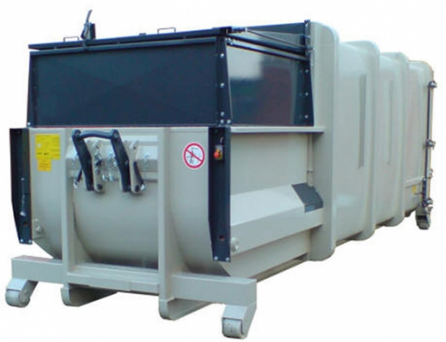
Nedan ser du snittkostnad under 10 år.
Med container är snittkostande per år: |  |  | 127,800 kr
Med komprimator är snittkostnaden per år: |  |  | 57,476 kr
Minskad kostnad med komprimator för perioden 10 år: |  |  | 703,236 kr

Dessutom minskar de tunga transporterna rejält och det är ju intressant ur miljösynpunkt.
Minskning av antalet tunga transporter per år: |  |  | 267

Copyright Svenska Miljö Logistik
Version 2019.01 | www.svelog.com | >>>> | kalkylkontakt@svelog.se

